问题1_体质相关分析
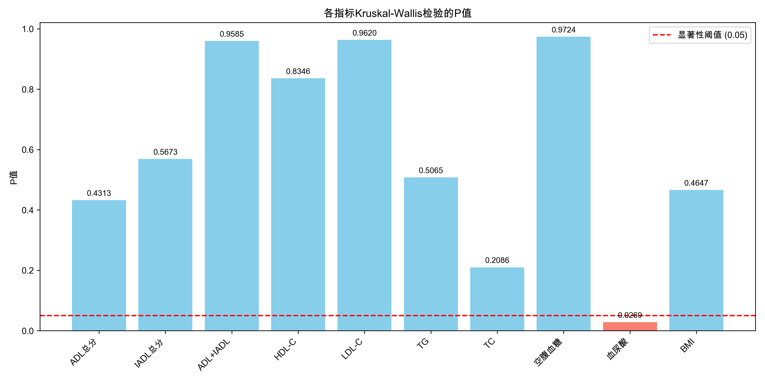
指标 | H统计量 | p值 | 显著性
TC | 10.8804 | 0.208566 | ns
TG | 7.2823 | 0.506507 | ns
LDL_C | 2.4948 | 0.961975 | ns
HDL_C | 4.2422 | 0.834636 | ns
血糖 | 2.2498 | 0.972381 | ns
血尿酸 | 17.3216 | 0.026929 | *
BMI | 7.686 | 0.46473 | ns
ADL | 8.0225 | 0.431274 | ns
IADL | 6.7184 | 0.567294 | ns
活动总分 | 2.5676 | 0.958502 | ns

问题1_高血脂相关分析
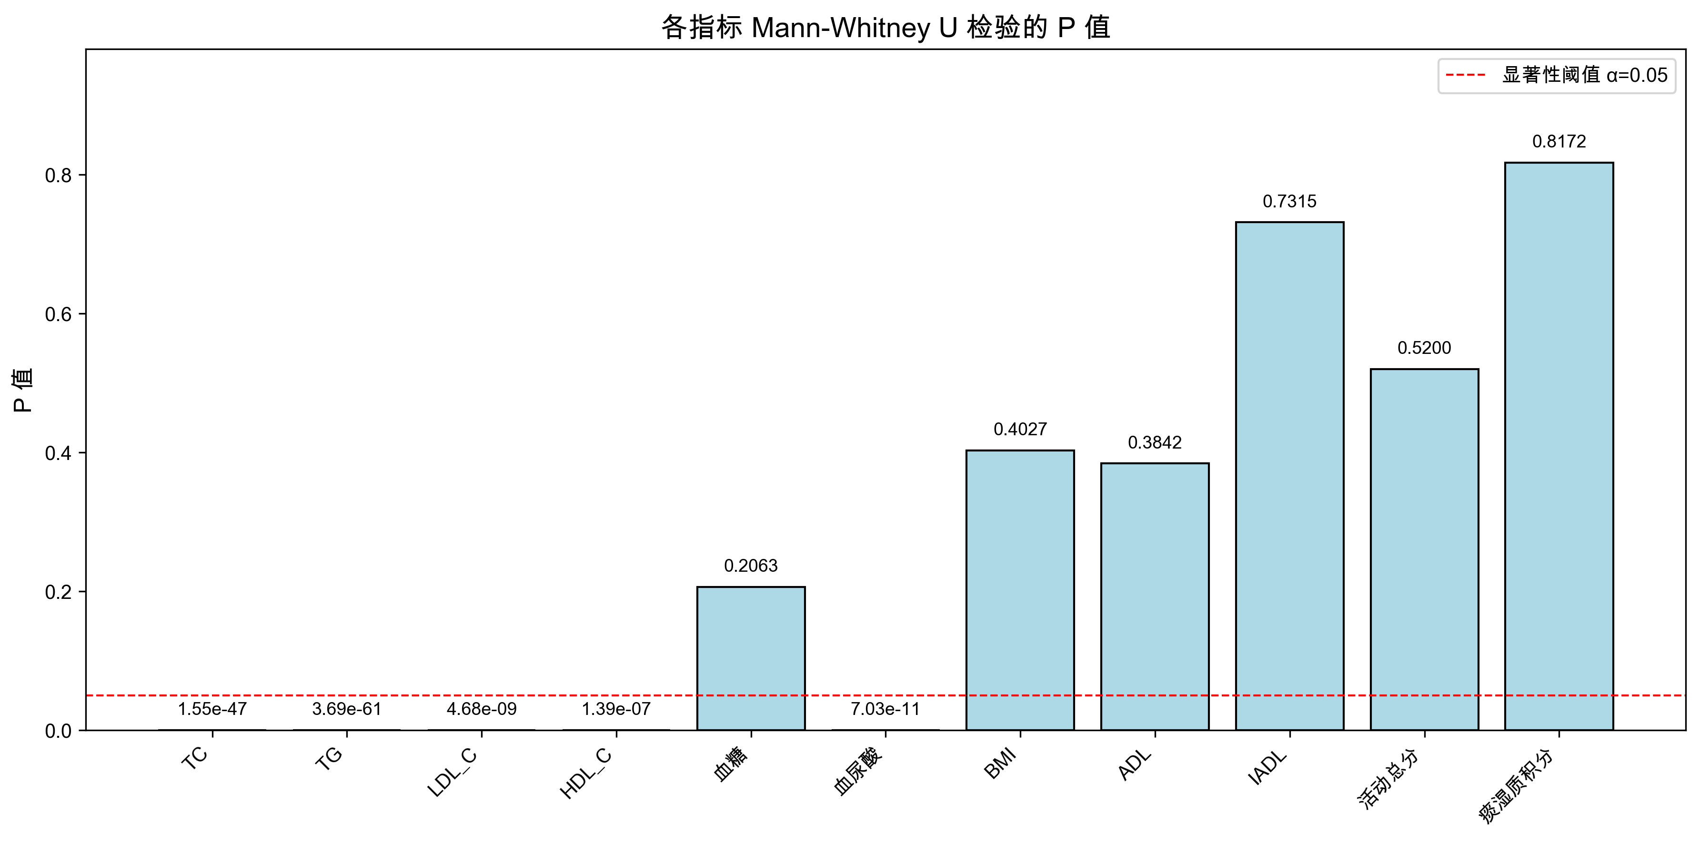
指标 | 相关系数 | p值 | 显著性
TC | 0.43548012366 | 1.5523706506E-47 | ***
TG | 0.48871708124 | 3.6905359529E-61 | ***
LDL_C | 0.18389894288 | 4.6804481048E-09 | ***
HDL_C | -0.16560182518 | 1.3894026412E-07 | ***
血糖 | -0.040001448508 | 0.20627287481 | ns
血尿酸 | 0.20425767067 | 7.0319759278E-11 | ***
BMI | 0.026488080714 | 0.40274669612 | ns
ADL | 0.027548514453 | 0.38417139078 | ns
IADL | 0.010863796107 | 0.73150529227 | ns
活动总分 | 0.020366768289 | 0.52001975146 | ns
痰湿质积分 | -0.007320403657 | 0.81715550203 | ns

问题1_核心指标回归
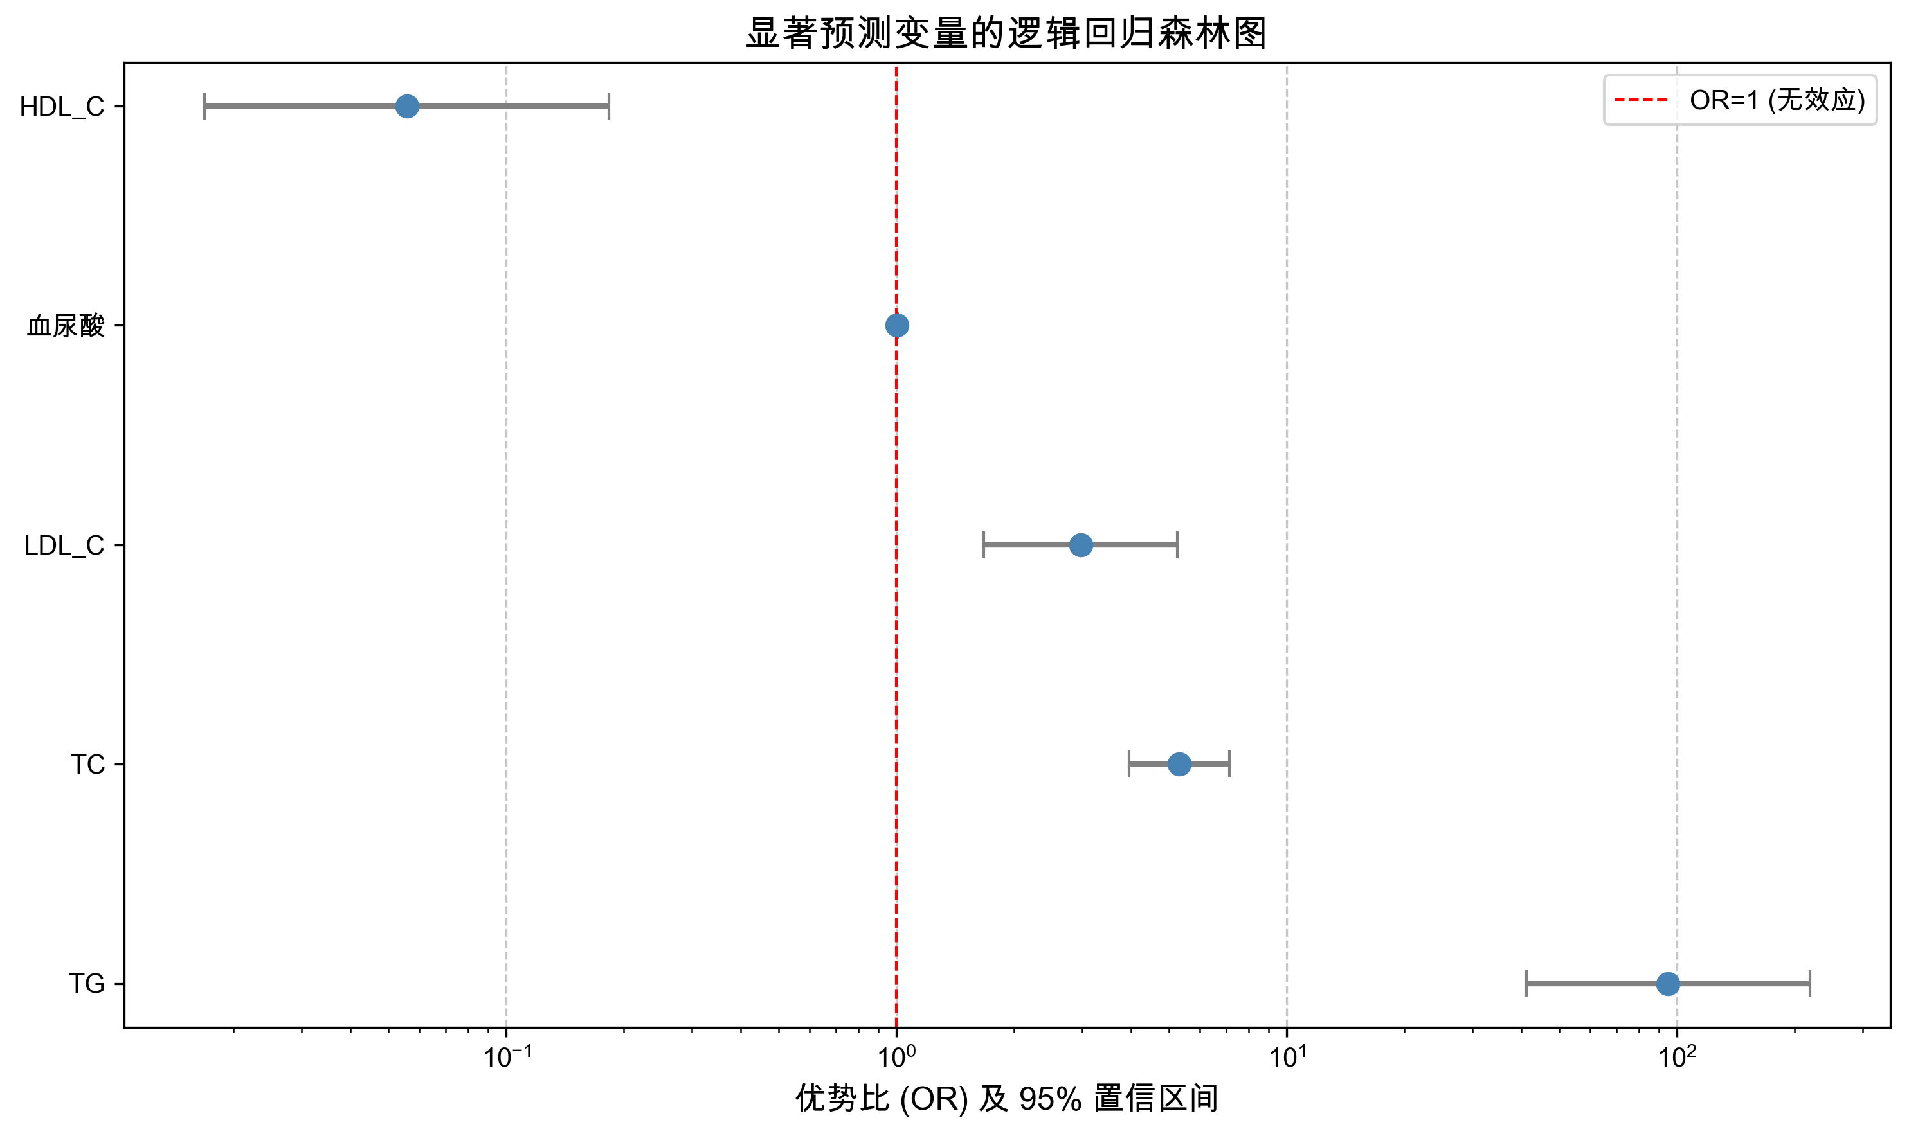
变量 | 系数 | OR | OR_2.5% | OR_97.5% | p值 | 显著性
TC | 1.668268 | 5.302974 | 3.945048 | 7.128313 | 2.1E-28 | ***
TG | 4.553808 | 94.99344 | 41.16335 | 219.2182 | 1.36E-26 | ***
LDL_C | 1.088084 | 2.968582 | 1.676154 | 5.257559 | 0.000191 | ***
HDL_C | -2.88686 | 0.055751 | 0.016904 | 0.183873 | 0.00000212 | ***
血尿酸 | 0.00528 | 1.005294 | 1.002842 | 1.007752 | 0.0000227 | ***

问题1_九种体质贡献度
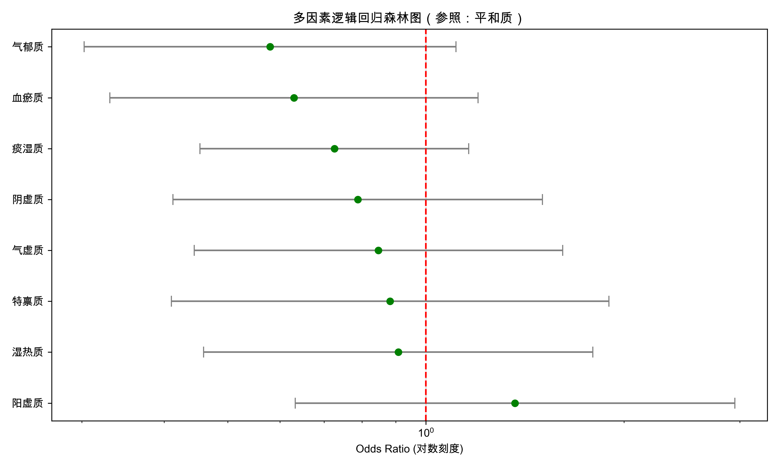
体质类型 | OR | OR_2.5% | OR_97.5% | p值 | 贡献度排名
阳虚质 | 1.3663113857 | 0.63318527987 | 2.9482789034 | 0.42639149681 | 1
平和质 | 平和质为对照组 |  |  |  | 2
湿热质 | 0.90809487801 | 0.45955509415 | 1.7944231671 | 0.78145187213 | 3
特禀质 | 0.88223524092 | 0.41027725826 | 1.8971049569 | 0.74839755921 | 4
气虚质 | 0.84688611363 | 0.44441830568 | 1.6138311143 | 0.61344929496 | 5
阴虚质 | 0.78794603073 | 0.41283075241 | 1.5039067311 | 0.46990002686 | 6
痰湿质 | 0.72619817156 | 0.45373966293 | 1.1622607135 | 0.18242936083 | 7
血瘀质 | 0.63018233016 | 0.33074845088 | 1.2007003153 | 0.16035783978 | 8
气郁质 | 0.57964339432 | 0.30249928626 | 1.1107016772 | 0.10027097948 | 9

